Cw0
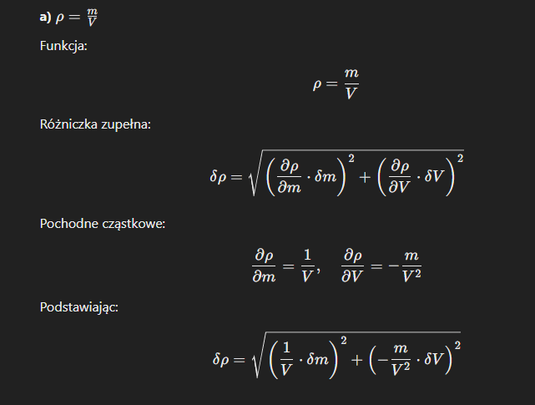
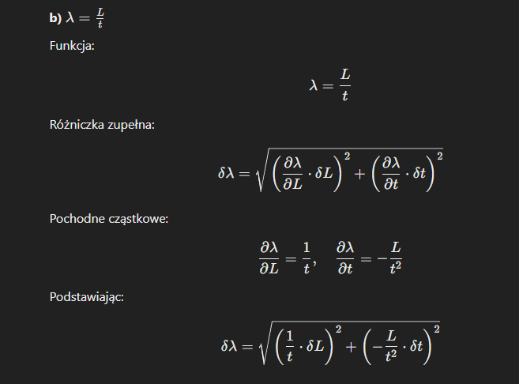
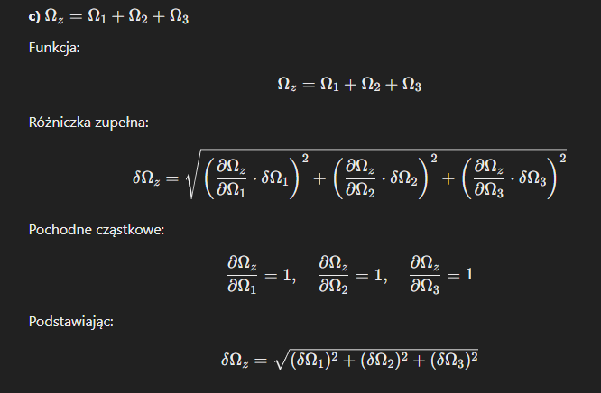
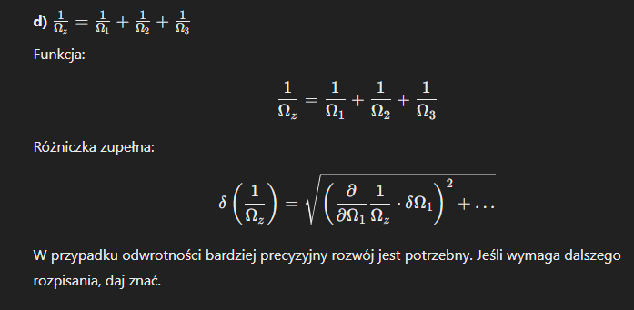
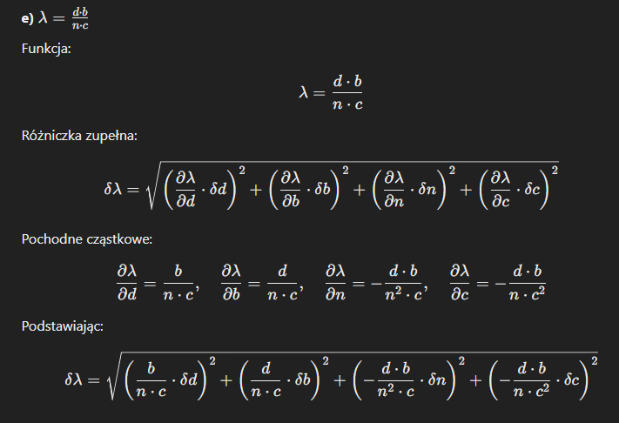
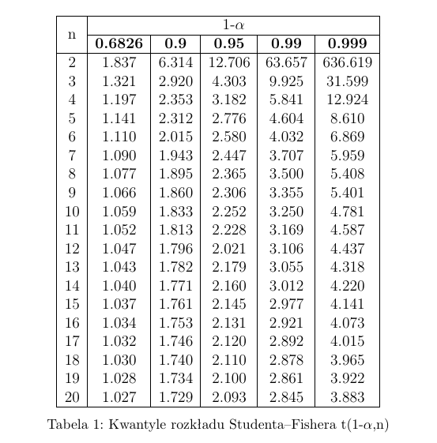
i | ki | średnia, k | ki-k | (ki-k)2
1 | 4 | 3.6 | 0.4 | 0.16 |  |  | srednia |  | zad 3
2 | 6 | 3.6 | 2.4 | 5.76 |  |  | 3.6
3 | 2 | 3.6 | -1.6 | 2.56
4 | 3 | 3.6 | -0.6 | 0.36
5 | 4 | 3.6 | 0.4 | 0.16
6 | 1 | 3.6 | -2.6 | 6.76
7 | 5 | 3.6 | 1.4 | 1.96
8 | 2 | 3.6 | -1.6 | 2.56 |  |  |  |  | zad4
9 | 4 | 3.6 | 0.4 | 0.16
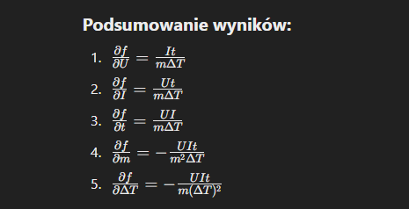
10 | 5 | 3.6 | 1.4 | 1.96
 |  |  | wzor1 | 22.4
 |  |  | wzor2 | 0.49888765157 | -0.5

 | b)
 | k= 3,60 +- 0,5

 | c) | 0.999
 |  | t1-l (10) =4,781 |  | 4,781 * 0,5 |  | 2.3905
 | wynik s(k) | 3.6±2,4

zad2 | 1.126
k = 3,60 +- 1,13

3. | 0.086602540378 |  | 1.7320508076
 | 0.058 |  | 3.4641016151
 |  |  | 0.028867513459 |  |  |  |  | zad 5

Cw1
 |  |  |  |  |  |  |  |  |  |  |  | 1mA=0.001A

 | R1 Ω | R2 Ω | Rz, szer. Pomiar | Rz, szer. Teoria | Rz, rown. Pomiar | Rz, rown. Teoria |  | Szeregowo |  | Rownolegle
 |  |  |  | 0.00 |  | #DIV/0! |  | 0 | Ω | #DIV/0! | Ω
 |  |  |  | 0.00 |  | #DIV/0! |  | 0 | Ω | #DIV/0! | Ω

I=f(U)
 | I(układu)
 | ∆U

 | Lp. | U[V] | I[A] | R[Ω]
 | 1 |  |  | #DIV/0! |  |  | i | #DIV/0!
 | 2 |  |  | #DIV/0!
 | 3 |  |  | #DIV/0!
 | 4 |  |  | #DIV/0!
 | 5 |  |  | #DIV/0!
 | 6 |  |  | #DIV/0!
 | 7 |  |  | #DIV/0!
 | 8 |  |  | #DIV/0!
 | 9 |  |  | #DIV/0!
 | 10 |  |  | #DIV/0!

 | Błąd bezwzgledny |  | Błąd względny
a) | 0 | Ω | #DIV/0! | % | Teoria [V]
b) nap | 0 | V | #DIV/0! | % |  | Teoria [A]
b) nat | 0 | A | #DIV/0! | %

